상품제안서
엑스트라 WCP-270 고속 무선충전 겸용 연필꽂이 | 상품코드: F23782

 |  |  |  |  |  |  | 02-412-0044 | www.easy1.co.kr
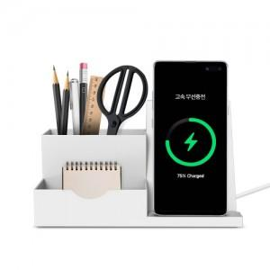 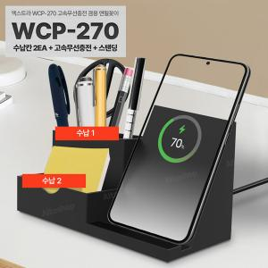 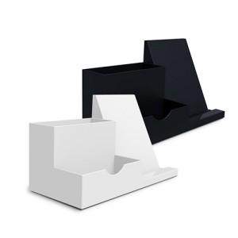

【상세/제작정보】

【인쇄/포장옵션】 | 실크, 레이저 / 포장지포장

【공급단가】 | 수량 | 100~ | 300~ | 500~ | 1,000~ | 3,000~
*VAT별도 | 단가 | 11,050원 | 10,790원 | 10,620원 | 10,360원 | 9,930원

【상품 URL】 | http://www.easy1.co.kr/src/goods_detail.php?gdno=23782

